关系图
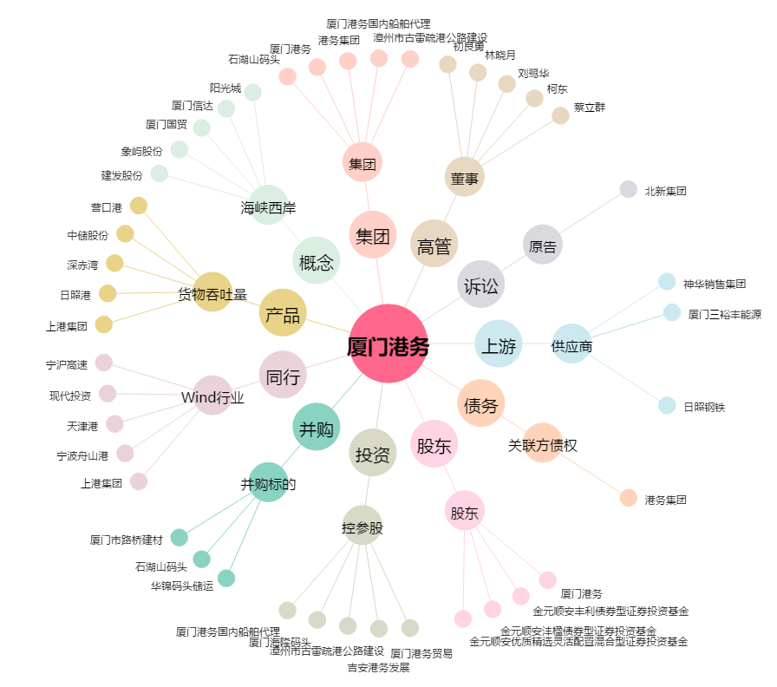
厦门港务[000905.SZ] - 关系概览图

